ANNO_2018
 |  | 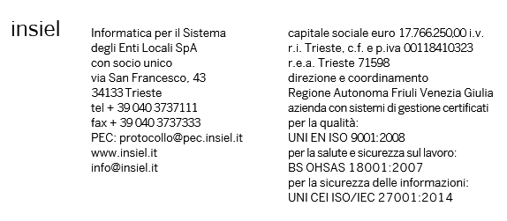

Bilancio 2018
Analisi costi per servizi erogati

 | Ambito
 | Totale | Regione | Enti Locali | Sanità | Ambito Trasversale | Fonia
Servizi professionali | 4,347.87 | 948.48 | 729.42 | 1,780.32 | 504.01 | 385.65
Convenzioni con direzioni regionali | 2,353.36 | 2,353.36 | 0.00 | 0.00 | 0.00 | 0.00
Fornitura di hardware e software a rimborso | 11,351.76 | 6,081.35 | 320.87 | 4,428.98 | 520.56 | 0.00
Forniture di materiali di Rete | 4,723.83 | 0.00 | 0.00 | 0.00 | 0.00 | 4,723.83
Gestione Data Center | 11,823.20 | 3,431.30 | 2,014.81 | 5,239.05 | 1,138.04 | 0.00
Gestione della rete RUPAR (Rete Unitaria Pubblica Amministrazione Regionale) | 2,254.85 | 18.52 | 0.00 | 0.00 | 0.00 | 2,236.33
Gestione Postazioni di Lavoro | 6,677.41 | 3,412.40 | 874.90 | 2,055.64 | 0.00 | 334.47
Gestione punti telematici fonia e reti locali | 68.18 | 0.00 | 68.18 | 0.00 | 0.00 | 0.00
Servizi di assistenza Utente | 8,086.59 | 2,686.17 | 1,395.60 | 3,225.99 | 778.83 | 0.00
Servizi di conservazione documentale | 544.91 | 6.17 | 0.00 | 0.00 | 538.74 | 0.00
Servizi di formazione | 565.78 | 103.58 | 205.67 | 14.13 | 242.41 | 0.00
Servizi di Manutenzione Software | 3,893.24 | 1,494.09 | 1,258.29 | 749.08 | 391.78 | 0.00
Servizi di stampa, imbustamento e trasporto | 1,198.04 | 0.00 | 0.00 | 616.59 | 581.46 | 0.00
Servizi di posta elettronica | 940.77 | 101.06 | 268.39 | 571.32 | 0.00 | 0.00
Sviluppi Software | 12,947.73 | 3,561.60 | 1,361.17 | 6,028.26 | 1,996.70 | 0.00
Altro | 132.11 | 0.00 | 0.00 | 132.11 | 0.00 | 0.00
Totale | 71,909.64 | 24,198.06 | 8,497.32 | 24,841.45 | 6,692.52 | 7,680.28

Realizzazione e manutenzione della banda larga sul territorio regionale | 3,144.42

Totale Generale | 75,054.06

